상품제안서
모짜르트 금/은장 수성펜(금속) | 상품코드: F26493

 |  |  |  |  |  |  | 02-412-0044 | www.easy1.co.kr
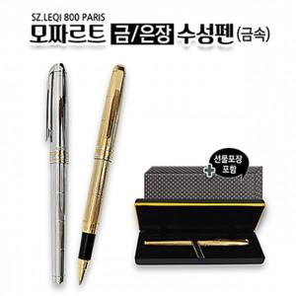

【상세/제작정보】 | 기본수량 미만 인쇄시 비용 추가. 금장/은장 선택

【인쇄/포장옵션】 | 실크 / 포장지포장

【공급단가】 | 수량 | 30~ | 60~ | 100~ | 300~ | 500~
*VAT별도 | 단가 | 11,500원 | 11,310원 | 11,040원 | 10,760원 | 10,580원

【상품 URL】 | https://dev.easy1.co.kr:443/src/goods_detail.php?gdno=26493

